Sheet1
Museaali ID | Foto | url | Valmistamine | Kogumine | Koht | Kommentaarid | Äärekiri | Kiilumuster | Kiil talla alt läbi | Hambuline serv
ERM 11733/ab | 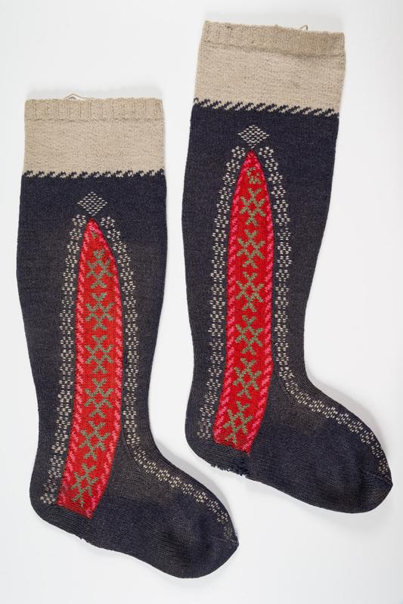 | https://www.muis.ee/museaalview/750804 | ~1890 | 1913 Muuseumile müünud Hindrek Priks | Jüri khk Limu k Hindreku pere | "Uuemal ajal valmistatud, kuid vana eeskuju järele. Kiilud kujutakse iseäranis. Lilled kiilude ümber õmmeldakse pääle."() | Oravakäpad | Kaheksakand | - | x
ERM 11856/a | 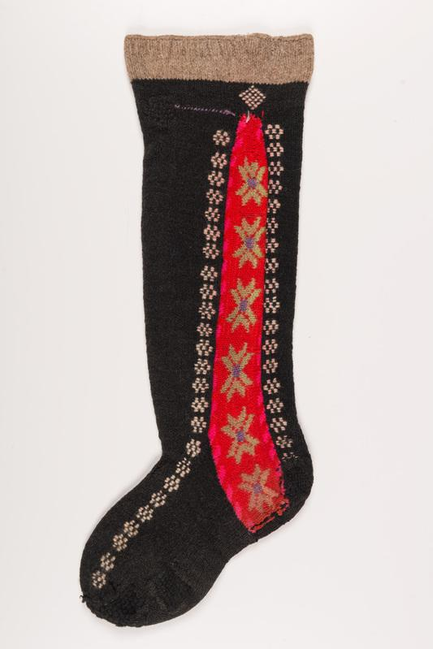 | https://www.muis.ee/museaalview/518677 | ~1880 valmistaja: M. Jaanus | 1913 | Jüri khk Nabala Sõmeru Kolga talu | Vanal ajal kantud Jüris kõik sarnased sukad, nüüd võib ainult mõnel vanaeidel neid jalas näha. Nende kudumine olevat tülikas olnud. Esiteks kujutud see pool säärt, mis punastest kiiludest tagapool on, valmis, siis kiilud, sellepääle eespool säär ja lõpuks laba. Kiilukirjad olevat väga mitut moodi olnud. Kanti pühapäeviti kiriku minnes. | Oravakäpad | Kaheksakand | - | -
ERM A 426:4223/ab |  | https://www.muis.ee/et/museaalview/597344 |  | ~1920 | Jüri khk |  | Pitsiline | Kaheksakand | ? | -
ERM A 447:184/a | 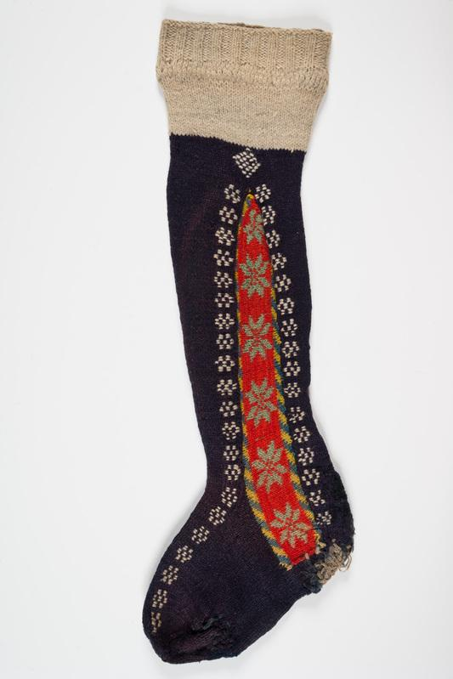 | https://www.muis.ee/museaalview/623247 | 1916 valmistaja: Must, Ann | 1921 | Jüri khk Seli k | Ka praegu tehtakse neid sukke ja vanad inimesed mõni käib kirikus. Nad on endistest sukkadest palju lodevamad ja väiksemad. Valged äärepäälsed kirjad on "oravakäpad" | Oravakäpad | Kaheksakand | - | -
ERM A 447:185/b | 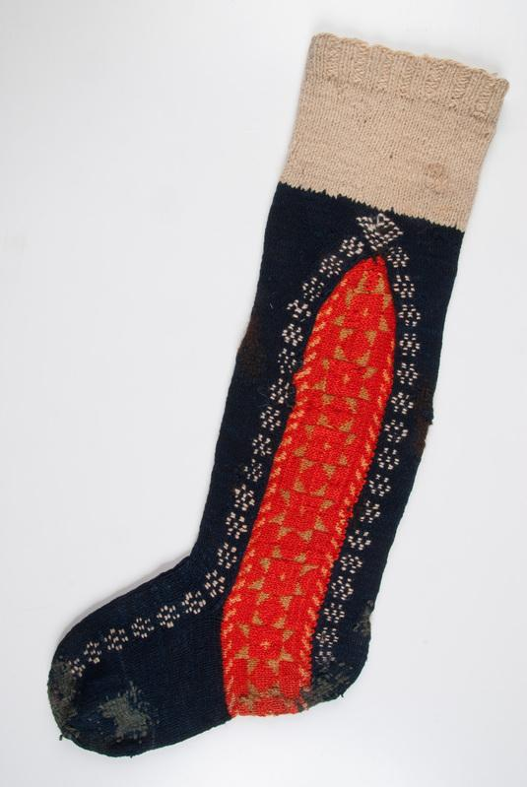 | https://www.muis.ee/museaalview/623251 |  | Pärast 1920 | Jüri khk | Tegija, tegemiskoht ja vanus teadmata. Saadud Karuse (?) khk.() | Oravakäpad | Kaheksakand | x | -
ERM A 483:235/a | 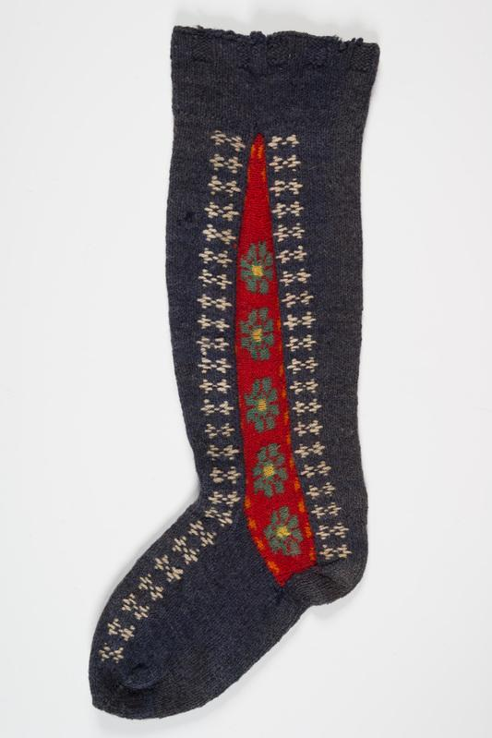 | https://www.muis.ee/museaalview/630112 |  |  | Jüri khk |  | Heksagramm | Lilled | - | -
ERM A 509:3376/ab | 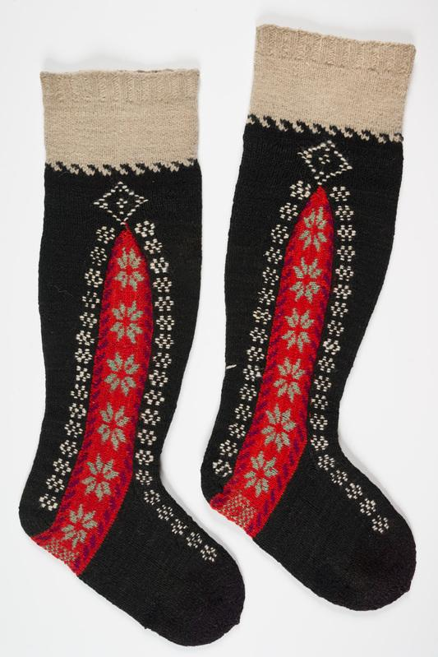 | https://www.muis.ee/museaalview/507516 |  | ~1920 | Jüri khk |  | Oravakäpad | Kaheksakand | x | x
ERM A 509:3380/ab | 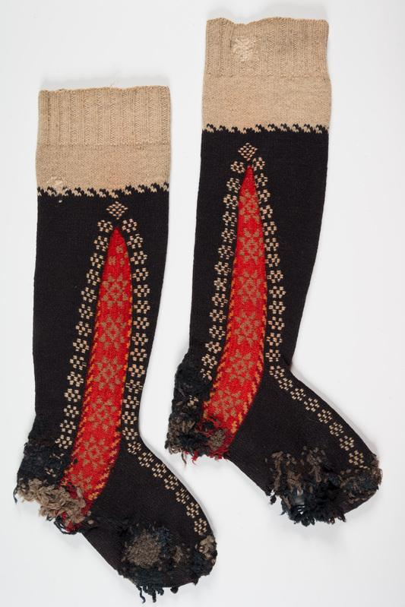 | https://www.muis.ee/museaalview/507522 | 1907 | 1921 üleandja: Pallenberg, Madli | Jüri khk Pajupea k | "Valmistaja oli vanaema."() | Oravakäpad | Kaheksakand | x | x
ERM A 509:3381/ab | 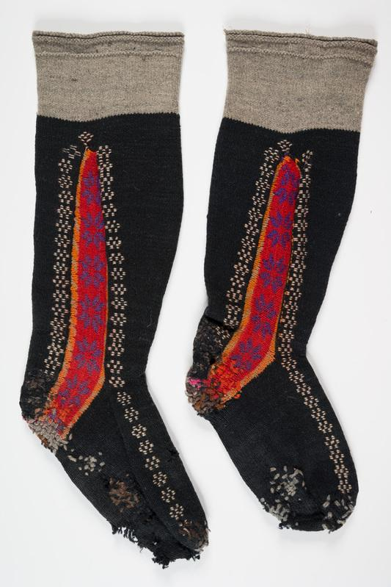 | https://www.muis.ee/museaalview/507523 |  | ~1920 | Jüri khk |  | Oravakäpad | Kaheksakand | - | -
ERM A 509:3382/ab | 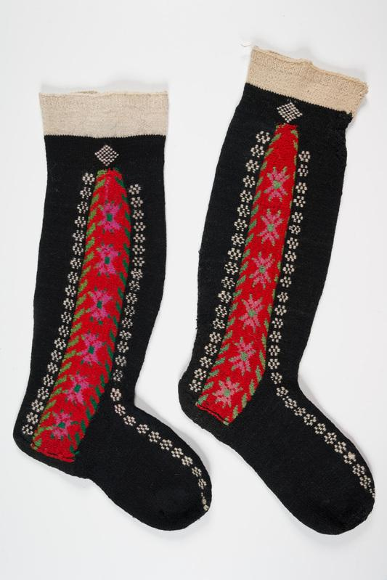 | https://www.muis.ee/museaalview/507524 |  | ~1920 | Jüri khk |  | Oravakäpad | Kaheksakand | - | -
ERM A 509:3384/ab | 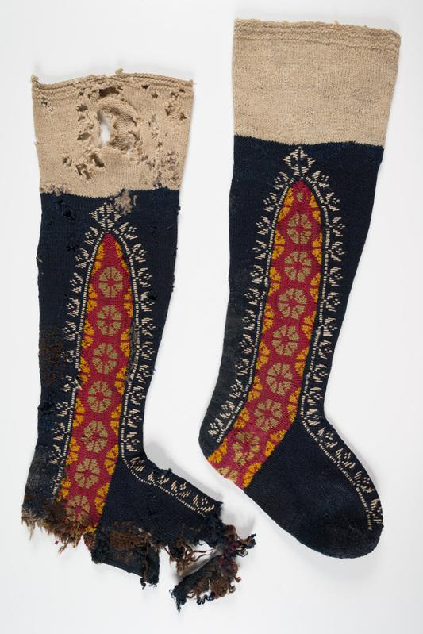 | https://www.muis.ee/museaalview/507527 | Enne 1900 | 1921 | Jüri khk Lagedi k Sõssi talu | "Sukad need on Jüri khk iseärasus. Praegu kannavad veelgi mõned vanad inimesed neid sukki, Kaduma hakanud see mood 15.-20. aasta eest alles. Otsas kanti pastlaid."() | Tulbid | Lilled | x | -
ERM A 509:3385/ab | 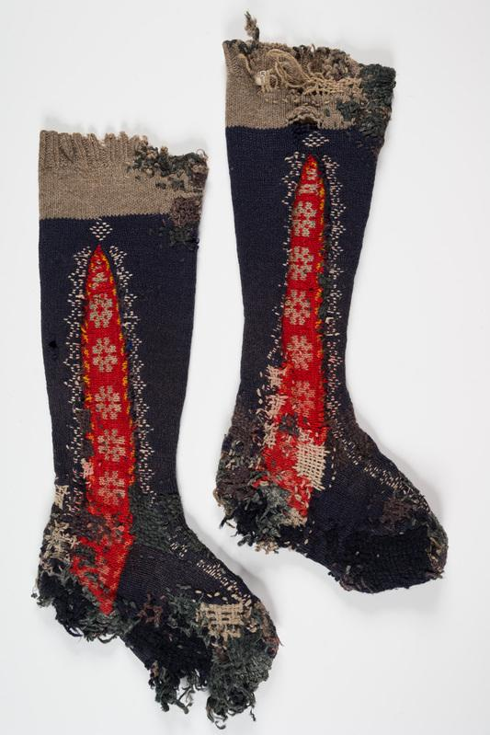 | https://www.muis.ee/museaalview/507528 |  | ~1920 | Jüri khk |  | Pitsiline | Lilled | ? | -
ERM A 509:4300/ab | 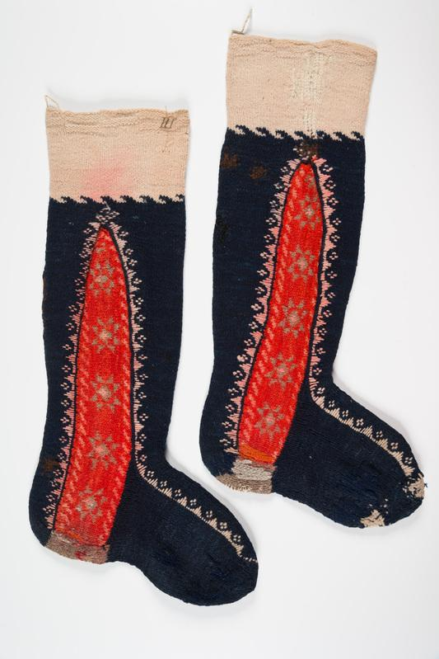 | https://www.muis.ee/museaalview/606201 | 1909 valmistaja: Bomberg, Ann | 1921 | Jüri khk Lehmja | "Kiri on "karpse" (valged)"() | "Karpse" | Kaheksakand | - | x
ERM A 1020:203/ab | 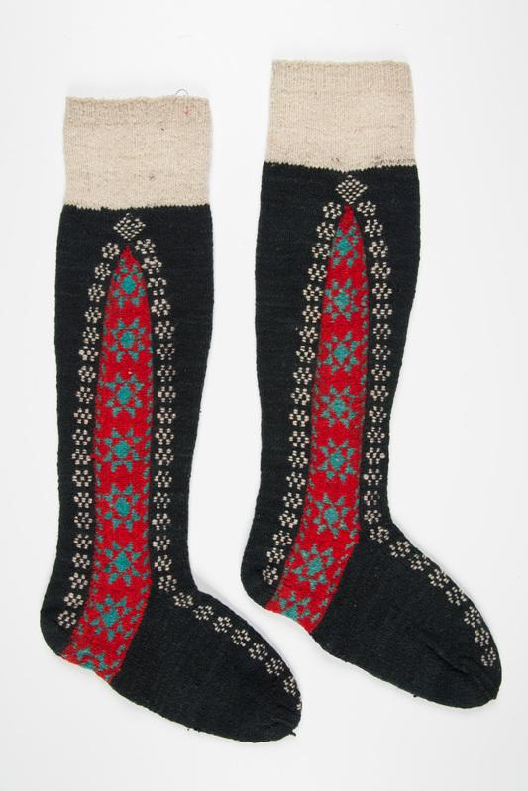 | https://www.muis.ee/et/museaalview/2759792 | Enne 1929 | Enne 1929 |  |  | Oravakäpad | Lilled | x | -
RM _ 130 E 2:18 | 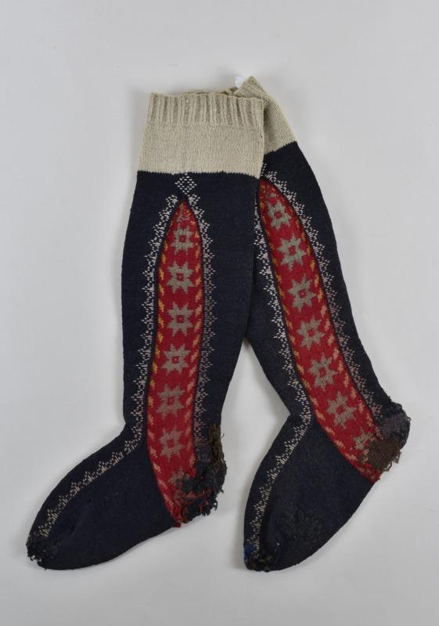 | https://www.muis.ee/et/museaalview/952270 | 1894 valmistaja: K. Pusman | 1921 | Jüri khk Lagedi k | Jüri potisinised naistesukad punase kirjatud kiiluga, millel kujutatud kaheksakanna motiive. Kiilu ümbritsevad valged roositud äärekirjad. Sukkade kudumisel valmistati kõigepealt sääre tagaosa, siis ristipidiselt kiilud ja lõpuks sääre esiosa ja laba. Sarnaseid teise värviga sukakiile kooti ka Saksamaal, Soomes ja Rootsis. | Pitsiline | Kaheksakand | x | -

